Hoja1
JIAXING ADWIN FURNISHINGS CO., LTD.
ADD:NO. 7 LONGQUAN ROAD, HUIMIN SUB-DISTRICT, JIASHAN, JIAXING, ZHEJIANG PROVINCE, CHINA.
TEL: +86-573-89119982 FAX: +86-573-89119986

COMMERCIAL INVOICE

To: | DOMBART SA DE CV |  |  | Invoice No.: | WM2021144
 | 27 X 84Y86 168A 93720 PROGRESO YUC MEXICO |  |  | Date: | SEP.23,2021
 | RFC: DOM1210099664 TEL:52-9988-728043/9988872729
From: | shanghai,china |  |  | To: | PROGRESO

Commodities and Specification |  |  |  |  | FOB shanghai，USD |  | TRADUCCION | FOTO
Item No. | Color Code | Specification & Description | Quantity |  | Unit price | Amount
CT-190 | white, black metal legs | coffee table | 30 | pcs | $165.00 | $4,950.00 | mesa con base en metal y top con mecanismo en metal y en mdf laqueado | 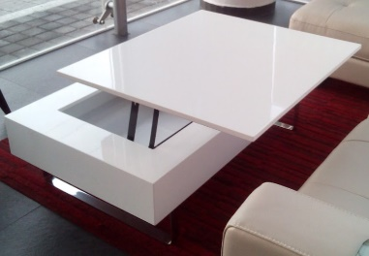
CT-190 | walnut, black metal legs | coffee table | 30 | pcs | $165.00 | $4,950.00 | mesa con base en metal y top con mecanismo en metal y en mdf laqueado
CT325Q | white, black metal legs | coffee table | 30 | pcs | $120.00 | $3,600.00 | mesa de centro estructura en metal con top en mdf , con mecanismo en el top | 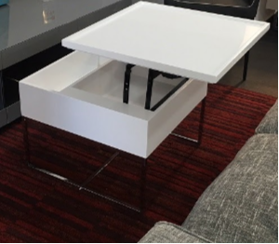
CT325 | walnut, black metal legs | coffee table | 25 | pcs | $120.00 | $3,000.00 | mesa de centro estructura en metal con top en mdf , con mecanismo en el top | 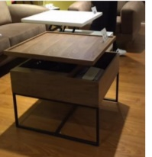
CT-313 | white / walnut | side table | 30 | pcs | $55.00 | $1,650.00 | mesa lateral con cajon en mdf y patas en metal | 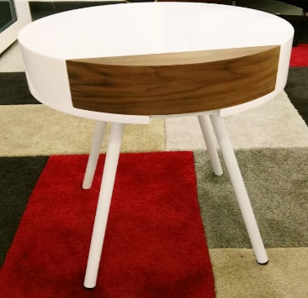
DT-060 | nogal, black steel legs | console | 30 | pcs | $95.00 | $2,850.00 | mesa alta estructura en metal, top de cristal y detalle con charola en mdf | 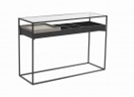
DT-052 | desk walnut/walnut legs | desk | 20 | pcs | $185.00 | $3,700.00 | escritorio en mdf | 
CT-311B | all walnut | side table | 30 | pcs | $60.00 | $1,800.00 | mesa lateral con estructura, con cajon en mdf y top y base en cristal.
CT-311B | all white | side table | 30 | pcs | $60.00 | $1,800.00 | mesa lateral con estructura, con cajon en mdf y top y base en cristal. | 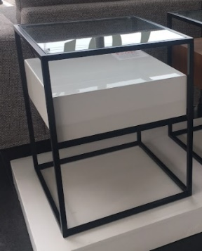
DT-055C | desk walnut/walnut legs | desk | 20 | pcs | $125.00 | $2,500.00 | escritorio en mdf | 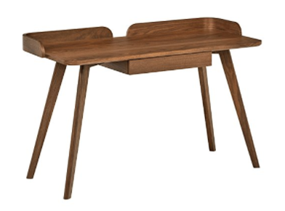
DT-055C | desk white/walnut legs | desk | 25 | pcs | $125.00 | $3,125.00 | escritorio en mdf | 
CT-089B | white | side table | 30 | pcs | $64.00 | $1,920.00 | mesa lateral en MDF con cristal | 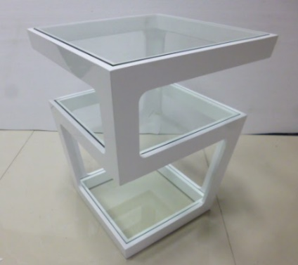
CT-089B | walnut | side table | 30 | pcs | $64.00 | $1,920.00 | mesa lateral en MDF con cristal | 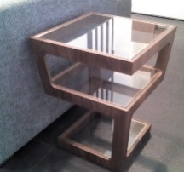
TOTAL: |  |  | 360 |  |  | US$37,765.00
Beneficiary:
 | Name: Jiaxing Adwin Furnishings Co., Ltd.
 | Address: No. 7 Longquan Road, Huimin Sub-district, Jiashan, Jiaxing, Zhejiang Province, China.
 | A/C NO.: 326110145040072896
Beneficiary's Bank:
 | SHANGHAI RURAL COMMERCIAL BANK
 | Address: NO.67-73 JIASHAN AVENUE,WEITANG TOWN,JIASHAN,ZHEJIANG,CHINA
 | Swift Code: SHRCCNSH

